No.1～10
問題.1
create table countries
(id int not null,
name nvarchar(50) null,
ranking int null,
group_name varchar(1) null);

insert into countries(id,name,ranking,group_name)
values(1,'ブラジル','3','A'),
(2,'メキシコ','20','A'),
(3,'カメルーン','56','A'),
(4,'クロアチア','18','A'),

実行結果
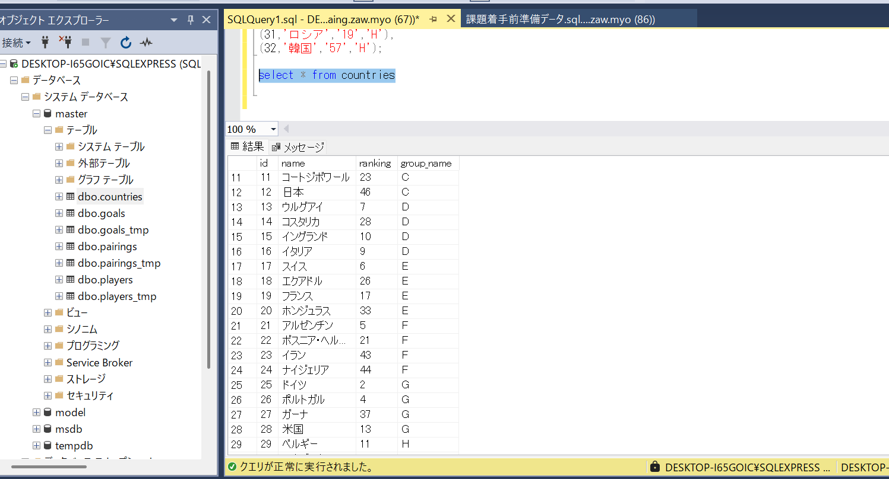

問題.2
select uniform_num,name,club from players;

実行結果
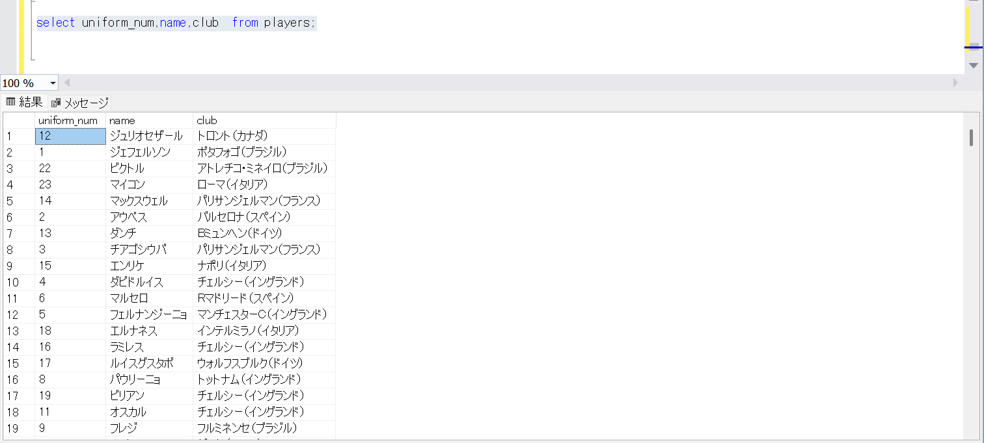

問題.3
select * from countries
where group_name = 'C';
実行結果
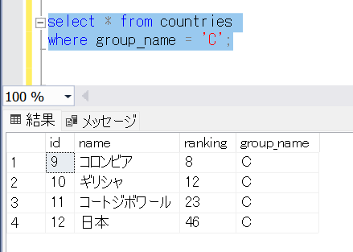

問題.4
select * from countries
where group_name != 'C'
実行結果
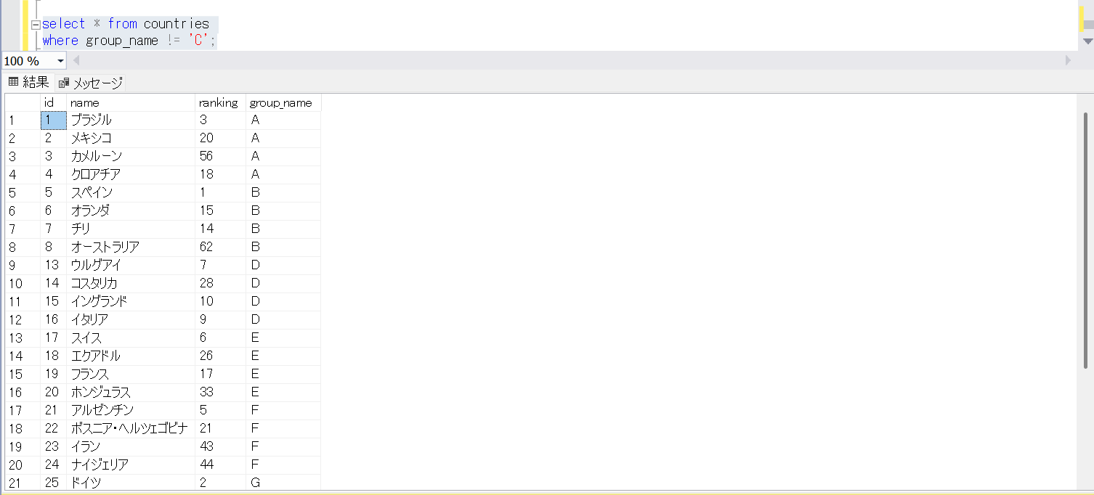

問題.5
select * from players
where birth <= '1976-01-03';
実行結果

問題.6
select * from players
where height < '170';
実行結果
id | country_id | uniform_num | position | name | club | birth | height | weight
23 | 1 | 20 | FW | ベルナルジ | シャフタル・ドネツク（クロアチア） | 1992-09-08 | 163 | 60
31 | 2 | 18 | DF | グアルダド | レーバークーゼン（ドイツ） | 1986-09-28 | 169 | 67
35 | 2 | 20 | MF | モンテス | レオン | 1986-05-15 | 166 | 66
36 | 2 | 5 | MF | バスケス | レオン | 1988-03-14 | 164 | 62
64 | 3 | 20 | MF | サリ | ランス（フランス） | 1992-08-17 | 163 | 64
105 | 5 | 20 | MF | カソルラ | アーセナル（イングランド） | 1984-12-13 | 168 | 66
112 | 5 | 11 | FW | ペドロ | バルセロナ | 1987-07-28 | 169 | 64
125 | 7 | 19 | MF | フエンサリダ | コロコロ | 1985-02-22 | 169 | 64
127 | 7 | 21 | MF | ディアス | バーゼル（スイス） | 1986-12-30 | 168 | 65
137 | 7 | 7 | FW | サンチェス | バルセロナ（スペイン） | 1988-12-19 | 169 | 70
178 | 6 | 16 | MF | クラシー | フェイエノールト | 1991-06-27 | 169 | 68
202 | 9 | 20 | MF | キンテロ | ポルト（ポルトガル） | 1993-01-18 | 169 | 64
230 | 10 | 18 | FW | フェトファツィディス | ジェノア（イタリア） | 1990-12-21 | 168 | 64
236 | 11 | 3 | DF | ボカ | シュツットガルト | 1981-03-19 | 166 | 67
271 | 16 | 23 | MF | ベラッティ | パリサンジェルマン（フランス） | 1992-11-05 | 165 | 60
276 | 16 | 22 | FW | インシニェ | ナポリ | 1991-06-04 | 163 | 59
311 | 13 | 17 | MF | アレバロ | モレリア（メキシコ） | 1982-01-01 | 168 | 73
312 | 13 | 5 | MF | ガルガノ | パルマ（イタリア） | 1984-07-23 | 168 | 65
379 | 20 | 10 | MF | M・チャベス | コロラド・ラピッズ（米国） | 1983-11-03 | 165 | 69
408 | 17 | 23 | MF | シャキリ | Bミュンヘン（ドイツ） | 1991-10-10 | 169 | 72
427 | 19 | 8 | MF | バルブエナ | マルセイユ | 1984-09-28 | 167 | 58
458 | 21 | 10 | FW | メッシ | バルセロナ（スペイン） | 1987-06-24 | 169 | 67
500 | 23 | 3 | MF | ハジサフィ | セパハン | 1990-02-25 | 168 | 65
518 | 24 | 3 | MF | ウゾエニ | エヌグ・レンジャーズ | 1988-03-23 | 168 | 63
522 | 24 | 15 | MF | アジーズ | アルメリア（スペイン） | 1992-12-12 | 169 | 67
528 | 24 | 7 | FW | ムサ | CSKAモスクワ（ロシア） | 1992-10-14 | 168 | 69
639 | 29 | 14 | FW | メルテンス | ナポリ（イタリア） | 1987-05-06 | 169 | 61
686 | 30 | 18 | MF | ジャブ | クラブ・アフリカン（チュニジア） | 1987-01-31 | 164 | 58

問題.7
select * from countries
where ranking between '36' and '56';
実行結果
id | name | ranking | group_name
3 | カメルーン | 56 | A
12 | 日本 | 46 | C
23 | イラン | 43 | F
24 | ナイジェリア | 44 | F
27 | ガーナ | 37 | G

問題.8
select * from players
where position in('GK','DF','MF');
実行結果
id | country_id | uniform_num | position | name | club | birth | height | weight
1 | 1 | 12 | GK | ジュリオセザール | トロント（カナダ） | 1979-09-03 | 186 | 79
2 | 1 | 1 | GK | ジェフェルソン | ボタフォゴ（ブラジル） | 1983-01-02 | 188 | 80
3 | 1 | 22 | GK | ビクトル | アトレチコ・ミネイロ（ブラジル） | 1983-01-21 | 193 | 84
4 | 1 | 23 | DF | マイコン | ローマ（イタリア） | 1981-07-26 | 184 | 77
5 | 1 | 14 | DF | マックスウェル | パリサンジェルマン（フランス） | 1981-08-27 | 176 | 73
6 | 1 | 2 | DF | アウベス | バルセロナ（スペイン） | 1983-05-06 | 173 | 64
7 | 1 | 13 | DF | ダンチ | Bミュンヘン（ドイツ） | 1983-10-18 | 188 | 87
8 | 1 | 3 | DF | チアゴシウバ | パリサンジェルマン（フランス） | 1984-09-22 | 183 | 79
9 | 1 | 15 | DF | エンリケ | ナポリ（イタリア） | 1986-10-14 | 187 | 73
10 | 1 | 4 | DF | ダビドルイス | チェルシー（イングランド） | 1987-04-22 | 189 | 84
11 | 1 | 6 | DF | マルセロ | Rマドリード（スペイン） | 1988-05-12 | 172 | 73
12 | 1 | 5 | MF | フェルナンジーニョ | マンチェスターC（イングランド） | 1985-05-04 | 175 | 67
13 | 1 | 18 | MF | エルナネス | インテルミラノ（イタリア） | 1985-05-29 | 181 | 76
14 | 1 | 16 | MF | ラミレス | チェルシー（イングランド） | 1987-03-24 | 180 | 73
15 | 1 | 17 | MF | ルイスグスタボ | ウォルフスブルク（ドイツ） | 1987-07-23 | 187 | 80
16 | 1 | 8 | MF | パウリーニョ | トットナム（イングランド） | 1988-07-25 | 182 | 71
...

